GPIO
Base Address của khối AXI GPIO |  | = | 0x4120 0000

Kênh GPIO 1 |  |  |  | 31 |  | 0
 |  |  |  | gpio_io_o |  | X | >>>
 |  |  |  | đệm ra

 | 31 | 0 |  | 31 |  | 0
 |  |  |  | gpio_io_t |  | 1 |  | GPIO
 | thanh ghi GPIO_DATA |  |  | thanh ghi GPIO_TRI
 | Base Address + 0 |  |  | Base Address + 4
 |  |  |  | 31 |  | 0
 |  |  |  | gpio_io_i
 |  |  |  | đệm vào
Kênh GPIO 2
 | thanh ghi GPIO2_DATA ở địa chỉ BaseAddress + 8 |  |  |  | thanh ghi GPIO2_DATA ở địa chỉ BaseAddress +12

from pynq import Overlay
ol = Overlay("system.bit")
my_leds = ol.axi_gpio_0 # PYNQ tự tìm địa chỉ dựa trên file .hwh
my_leds.write(0, 0x0F) # Ghi vào Offset 0x00 (Kênh 1) để bật 4 LED

laptop-board
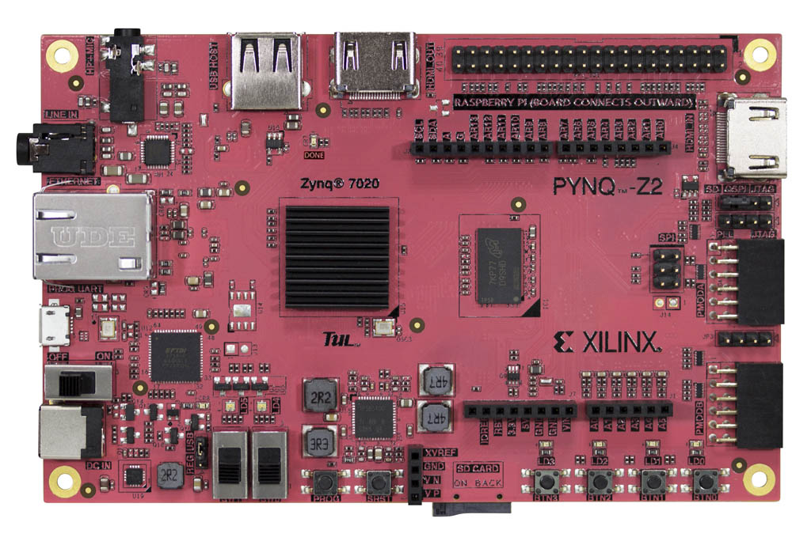



192.168.2.99

Board
JP1: Boot Mode

RGB1 M15 L14 G15
RGB0 N15 G17 L15
Micro USB
Nguồn VIN

DC1 Power
7v ~ 15v

Led đỏ báo nguồn

SW1 M19
SW0 M20
JP9: chọn nguồn 3 (3-2) Nguồn từ USB
2
1 (1-2) ==> từ VIN, DC1
BTN3 L19
BTN2 L20
BTN1 D20
BTN0 D19
PROG Xóa cấu hình hiện tại của vùng FPGA và buộc nó phải nạp lại từ đầu.
SRST Khởi động lại toàn bộ Dev Kit

Audio Codec ADAU 1761

RAM DDL 512MB

Giao tiếp USB FT2232HQ
CLK 50MHz

IC nguồn 4 kênh độc lập TPS65400

SNN_LIF
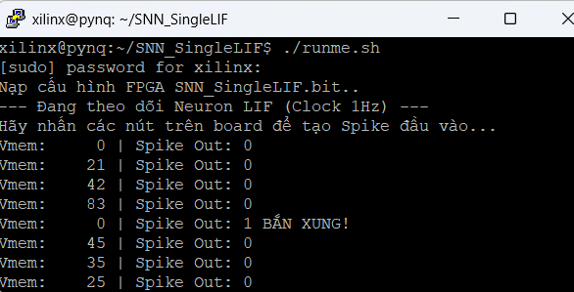


SNN Leak Intergrate and Fire LEAK = 10
THRESHOLD=100

RGB0 N15 G17 L15
1Hz Clock

Micro USB

DC1 Power
7v ~ 15v

Led đỏ báo nguồn

SW0 M20 Reset
BTN3 L19 W=17
BTN2 L20 W=14
BTN1 D20
W=20
BTN0 D19
W=24
PROG Xóa cấu hình hiện tại của vùng FPGA và buộc nó phải nạp lại từ đầu.
SRST Khởi động lại toàn bộ Dev Kit

bits - hwh
from pynq import Overlay
ol = Overlay("tenfile.bit")
# PYNQ sẽ tự đọc file .hwh để biết # địa chỉ 0x4120_0000 nằm ở đây leds = ol.axi_gpio_0 leds.write(0, 7)
# liệt kê toàn bộ địa chỉ và tên IP
# có trong file .hwh.
help(ol)
QSPI Flash |  |  | HardIP/ ARM core
 | .bit |  |  | .bit |  |  | bitstream
 |  |  |  |  | mã nhị phân, cấu hình các LUT, Wire, Switch
 |  |  |  |  | để tạo thành SoftIP

 |  |  |  | .hwh |  | Memory Mapping (mmap)
Soft IP |  |  |  |  | Khối SoftIP nằm ở địa chỉ 0x41200000
 |  |  |  |  | Nó có độ rộng 4 bit
 |  | .bit |  |  | Nó được nối với xung nhịp 100MHz

 |  |  |  | File .bit và .hwh phải cùng tên

